Hoja2
 | CULTIVO | CAFÉ | NOMBRE CIENTIFICO THEOBROMA CACAO | DATOS GENERALES | EL café tiene su origen en África – Etiopia luego paso a Europa y después de algunos siglos llego al continente americano. Al Ecuador el café llego en los años 1800 y desde entonces ha tenido importantes aportaciones como fuente de empleo y de divisas al país El café se siembra y se cosecha en el litoral ecuatoriano y parte del oriente, la provincia de Manabí fue uno de preponderante del cultivo del Café, a partir del año 1860 ya se cultivaba el producto en este sector

 | PROBLEMAS FITOSANITARIOS

 | ENFERMEDADES

 | PROBLEMA |  |  |  | PRODUCTO |  | DOSIS | RECOMENDACIONES

IMAGEN | NOMBRE COMUN |  | NOMBRE CIENTIFICO |  |  |  |  |  | PRODUCTOS FUNGICIDAS | INGREDIENTE ACTIVO | Dosis Comercial | MODO DE ACCIÓN | ACCIÓN FITOSANITARIA | MODO DE ACCIÓN | MECANISMO DE ACCIÓN | TOXICIDAD | FORMA Y ÉPOCA DE APLICACIÓN | MÉTODO DE EMPLEO | CULTIVOS

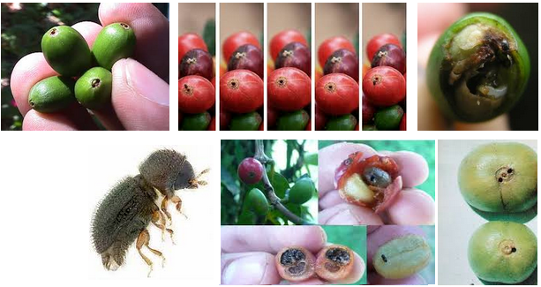 | BROCA DEL CAFÉ |  | Hypothenemus hampei Ferrari 1867 |  | A base de Oxicloruro de cobre |  | 3-5 aplicaciones a partir de la entrada de lluvias con intervalos de 30 dias | Manejo Integrado - Cultural, Biologico, Etológico y Quimico | Caldo viciosa | Sulfato de Cobre (SC), Sulfato de zinc (SZ), Acído bórico (AB), Urea (46%), Cal hidratada (HC) | 2,00Kg (SC), 2,4(SZ),1,6 Kg(SM),1,6kg(AB), 1,6kg(Urea 46%), 2kg (HC) | Contacto | Es utilizada desde tiempos antiguos para curar enfermedades de las plantas, ya que actúa como un excelente fungicida, acaricida. Su nombre lo debe al francés Bouillie Bordelaise, quién lo inventó pensando en el tratamiento de las enfermedades |  |  | capacidad irritativa: ocular positiva; dérmica positiva; capacidad alergénica: nd. | Aplicar cada 7 u 8 días. En el desarrollo de plántulas “en vivero”, se aplicara el 50% de solución y 50% de Agua, y en plantaciones en “campo, el 100%” del producto (mezcla pura). | Se aplica en forma de aspersión tanto en árboles como en plantas herbáceas para prevenir la aparición de las enfermedades ya mencionadas o para detener su propagación. La aplicación debe efectuarse poco tiempo después de haber realizado el preparado; como “máximo debe usarse un día después”.

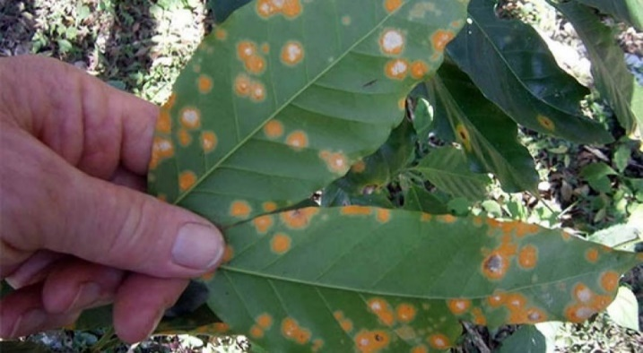 | LA ROYA |  | Hemileia vastatrix |  | Caldo Bordés / Hidroxido de cobre |  | 4 - 5 libras / manzana |  | Caldo de bordelés | Sulfato de cobre (SC), Cal hidratada (CH) | 6KG (SC), 8kg (HC) | Contacto

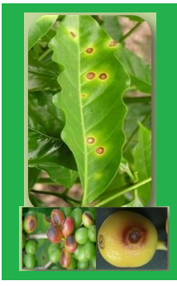 | Mancha de Hierrro |  | Cercospora coffeicola |  | Fertilizantes y Fungicidad |  | Oxicloruro de cobre, 5g/L, Benlate 0,6g/L, Daconil y Difolatán 5g/L, Tilt al 0,1% |  | Caldo Sulfocálcico | Azufre + óxido de calcio | 10 L de la mezcla compuesta por 2kg de azufre + 1 kg de oxido de calcio en 10 L de agua | Contacto

 |  |  |  |  |  |  |  |  | Oxicloruro de cobre | Oxicloruro de cobre 50 % de cobre metalizado | 5,5 lbs | Contacto

 | PLAGAS

 | PROBLEMA |  |  |  | PRODUCTO |  | DOSIS | RECOMENDACIONES

IMAGEN | NOMBRE COMUN |  | NOMBRE CIENTIFICO |  |  |  |  |  | PRODUCTOS INSECTICIDAS | INGREDIENTE ACTIVO | FORMULACIÓN | GRUPO | ACCIÓN FITOSANITARIA | MODO DE ACCIÓN | MECANISMO DE ACCIÓN | TOXICIDAD | FORMA Y ÉPOCA DE APLICACIÓN | MÉTODO DE EMPLEO | CULTIVOS

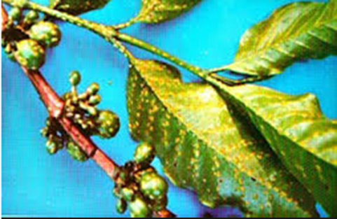 | Escamas |  | Coccus viridis Green |  | Lebaycid (2), Dimecroa (1), Basudin (1) |  |  | Control de hormigueros | BOREY | Imidacloprid + Lambda-cyhalotrina | Suspensión Concentrada (SC) | Neonicotinoide + Piretroide | Es un insecticida de amplio espectro que controla masticadores, chupadores y raspadores. Producto selectivo ya que su moderna formulación contiene micro capsulas de Lambd-cyhalotrina combinadas con Imidacloprid formulada en una suspensión concentradam esta combinación hace que el producto sea muy eficaz en el control de insectos plaga. | Imidacloprid actúa por acción sistémica y de contacto. Interfiere en la transmisión de los estímulos nerviosos de los insectos.Lambda cyhalotrina actúa por contacto e ingestión y posee propiedades repelentes. | Lambda-cyhalotrina interfiere en la transmisión de estimulos nerviosos de los insectos, ya que actúa como modulador del canal de sodio, alterando la conducción de impulsos nerviosos, provocando pérdidas del control muscular y un rápido efecto de deriva sobre el insecto plaga. Y el Imidacloprid interfiere en la transmisión de estimulos nerviosos de los insectos, actuando en los transmisores nicotínicos de la aceticolina. | Categoría toxicológica II. Moderadamente peligroso. | Para efectuar las aplicaciones se recomienda previamente calibrar la bomba de aplicación para determinar la cantidad de mezcla necesaria. Para la preparación de la mezcla, se debe diluir la cantidad dosificada del producto en un poco de agua hasta formar una mezcla homogénea, finalmente agregar el resto de agua necesario y se realiza la aplicación. Aplicarlo uniformemente al follaje de las plantas. No exceder la dosis y volumen de aplicación recomendados. No debe aplicarse en contra del viento ni cuando la velocidad de éste sea mayor a 10 km/hora. | Para efectuar las aplicaciones se recomienda previamente calibrar la bomba de aplicación para determinar la cantidad de mezcla necesaria. Para la preparación de la mezcla, se debe diluir la cantidad dosificada del producto en un poco de agua hasta formar una mezcla homogénea, finalmente agregar el resto de agua necesario y se realiza la aplicación. Aplicarlo unformemente al follaje de las plantas. No exceder la dosis y volumen de aplicación recomendados. No debe aplicarse en contra del viento ni cuando la velocidad de éste sea mayor a 10km/hora. | Cacao, Brócoli, Clavel, Caña de Azúcar, Aguacate, Alcachofa, Arroz, Café, Maíz, Palma Africana, Rosa.

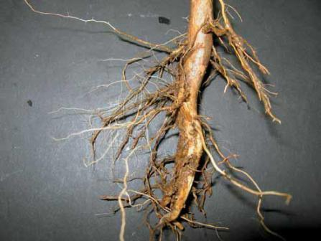 | Nemátodo |  | Pratylenchus (lesionadores) y Meloidogyne (agalladores) |  | Furadán 10G y Temick 10 G |  | 5 - 15 gr/hoyo |  | BOLIDO SENSEI | Clorpirifos | Concentrado Emulsionable (EC) | Organofosforado | Insecticida organofosforado que actúa por diversos mecanismos de acción, eficaz para combatir insectos del suelo, insectos ocultos entre las hojas e insectos masticadores, minadores y chupadores. | BOLIDO® actúa por contacto, ingestión e inhalación. | BOLIDO® inhibe la acción de la enzima acetilocolinesterasa, ocasionando disturbios en el sistema nerviosos de los insectos y luego la muerte. | Categoría Toxicológica II. Moderadamente peligroso. | Aplicar BOLIDO® con un volumen suficiente de agua para cubrir uniformemente el follaje de las plantas. Y repita las aplicaciones cuando sea necesario, según el nivel de daño económico. Esto depende del tipo de insecto, su población fase de desarrollo del cultivo del insecto y de las condiciones ambientales. No aplicar BOLIDO® durante la floración de los cultivos. | Aplicar BOLIDO® con un volumen suficiente de agua para cubrir uniformemente el follaje de las plantas. Y repita las aplicaciones cuando sea necesario, según el nivel de daño económico. Esto depende del tipo de insecto, su población fase de desarrollo del cultivo del insecto y de las condiciones ambientales. No aplicar BOLIDO® durante la floración de los cultivos. | Cacao, Brócoli, Caña de Azúcar, Arroz, Algodón, Banano, Café, Maíz, Soya, Tomate de Riñon, Papa, Cabolla Colorada, Melón.

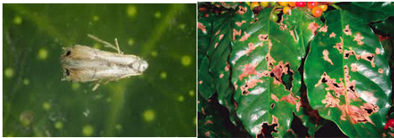 | Minador |  | Leucoptera coffella Green |  | Lorsban / Dimethoato 40% |  | 1,0 - 1,5 ltr/ha // 0,8 - 1,2 ltrs/ha respectivamente | Estos insectos viven asociados ya que los pulgones excretan sustancias azucaradas de las que se alimentan los hongos. El control debe ser dirigido a destruir el hormiguero donde se encuentran la reina. | COURAGE | Profenofos | Concentrado Emulsionable (EC) | Organofosforado | Insecticida acaricida organofosforado, eficaz para eliminar gusanos comedores de hoja, trozadores, minadores, pulguillas y chinches. | COURAGE® tiene acción translaminar y actúa por contacto e ingestión. | Actúa por acción translaminar, por contacto e ingestión; por cualquier de estas vías, inhibe en el sistema nervioso la acción de la enzima acetolocolinesterasa, provocando disturbios en el insecto hasta ocasionarle la muerte. | Categoría Toxicológica II. Moderadamente peligroso. | Para efectuar las aplicaciones se recomienda previamente calibrar la bomba de aplicación para determinar la cantidad de mezcla necesaria. Para la preparación de la mezcla, se debe diluir la cantidad dosificada del producto en un poco de agua hasta formar una mezcla homogénea, finalmente agregar el resto de agua necesario y se realiza la aplicación. Aplicarlo uniformemente al follaje de las plantas. No exceder la dosis y el volumen de aplicación recomendados. No debe aplicarse en contra del viento ni cuando la velocidad de éste sea mayor a 10 km/hora. Utilizar la mezcla el mismo día de preparada. | Verter la dosis recomendada de COURAGE en el volumen de agua requerido y agitar hasta lograr una mezcla homogénea. Mantener la mezcla en constante agitación y asperjarla, procurando cubrir total y uniformemente el follaje para asegurar un mejor control | Cacao, Brócoli, Aguacate, Alcachofa, Arroz, Algodón, Banano, Café, Maíz, Cabolla Colorada, Papa.

 | CONTROL DE MALEZAS |  |  |  |  |  |  |  | PRODUCTOS HERBICIDAS | INGREDIENTE ACTIVO | FORMULACIÓN | GRUPO | ACCIÓN FITOSANITARIA | MODO DE ACCIÓN | MECANISMO DE ACCIÓN | TOXICIDAD | FORMA Y ÉPOCA DE APLICACIÓN | MÉTODO DE EMPLEO | CULTIVOS

 | PROBLEMA |  |  |  | PRODUCTO |  | DOSIS | RECOMENDACIONES | BORRATOR | Paraquat | Concentrado soluble | Bipiridilo | Herbicida con acción desecante que quema todo tejido vegetal verde. | BORRATOR® es un herbicida de contacto que una vez aplicado, rápidamente forma peróxido de hidrógeno (H2O2) en el interior de las célullas, el mismo que destruye a los cloroplastos y a las membranas celulares antes de ocasionar la muerte del área verde de los vegetales. | BORRATOR® es un herbicida de contacto que una vez aplicado, rápidamente forma peróxido de hidrógeno (H2O2) en el interior de las célullas, el mismo que destruye a los cloroplastos y a las membranas celulares antes de ocasionar la muerte del área verde de los vegetales. | Categoría Toxicológica II. Moderadamente peligroso |  | Mezclar la dosis recomendada de BORRATOR® en la cantidad de agua limpia y suficiente para cubrir completamente el follaje de las malezas. Durante la aplicación, agitar completamente la mezcla y asperjarla el mismo día de preparada. Después de cada día de trabajo, lavar el equipo de aplicación utilizando un agente humectante no iónico. Es compatible con herbicidas a base de ureas sustituidas: triazinas y carbamatos. No es compatible con productos aniónicos, ni productos alcalinos. | Cacao, Banano, Café.

 | NOMBRE COMUN |  | NOMBRE CIENTIFICO

 | Siempreviva Bledo Batatilla Lechosa Pega pega |  | Commelina difusa Amarenthus dubius Ipomea congesta Euphorbia hypericildia Memordica charantia |  | BORRATOR |  | 2 litros/ha | La aplicación de herbicidas se debe iniciar en la entrada del invierno, en época seca es conveniente regar la plantación uno o dos días antes. Se aplican en malezas en activo crecimiento de preferencia cuando están entre 10 a 20 cm de altura.

 | Paja Brava Guarda Rocío Pata de gallina Caminadora Gramalote |  | Paspalum panicultum L. Digitaria sanguinaris Eleusine indica Rottboella exaltata Paspalum faciculatum |  | AUSATO |  | 3 litros/ha

 | NUTRICIÓN VEGETAL

 | ÉPOCA |  | PRODUCTO |  | DOSIS | RECOMENDACIONES |  |  | PRODUCTOS ABONOS FOLIARES | INGREDIENTE ACTIVO | FORMULACIÓN | GRUPO | ACCIÓN FITOSANITARIA | MODO DE ACCIÓN | MECANISMO DE ACCIÓN | TOXICIDAD | FORMA Y ÉPOCA DE APLICACIÓN | MÉTODO DE EMPLEO | CULTIVOS

 | INVIERNO |  | ECO NUTRIR |  | 2 litro/ha | Aplicar entre los meses de (Enero a Abril) esta es la epoca de mayor floración y la planta necesita de bioestimulantes para superar las condiciones de estrés. |  |  | ECO NUTRIR | Ingredintes Porcentajes Nitrógeno 8% Fósforo 6% Potasio 5% Magnesio 2% Azufre 2.5% Amanganeso 1000 ppm Zinc 350 ppm Materia Orgánica 8% | Concentrado Soluble |  | ECO NUTRIR® es un fertilizante completo 100% soluble en agua que contiene nutrientes basados en la descomposición de la materia orgánica, biológicamente muy activa que promueve un crecimiento vigoroso del tejido vegetal. Además, contiene los nutrientes balanceados y de inmediata disponibilidad para nutrir mejor los cultivos y corregir las deficiencias que se pueden presentar. Mejora el vigor, salud y rencimientos de sus cultivos. | ECO NUTRIR ®contiene macro elementos N-P-K, microelementos de alta disponibilidad para las plantas y los extractos natyrales producto de la cción demicroorganismos sobre la materia orgánica , liberando substancias naturales que incrementan el desarrollo vegetal, previene y corrige deficiencias nutricionales generales de las plantas en desarrollo. Por su contenido alto en oligosacáridos promueve la proliferación de organismos benéficos liberadores de nutrientes, mejorando la absorción y las condiciones del rizoma, además su pH ácido suave unido a la acción de los ácidos fúlvicos ayudan considerablemente a desbloquear elementos como el fósforo muy sensibles al pH. |  |  | Uso: ECO NUTRIR puede ser aplicado a todo tipo de cultivo desde las primeras etapas de desarrollo para estimular el crecimiento, desarrollo foliar, turgencia de los tejidos vegetales y dar vigor a los cultivos. | Aplique ECO NUTRIR ® a todo tipo de cultivo cada 20 días a través de aplicaciones foliares; en dosis de 2 hasta 5 litros por hectárea, según las condiciones del cultivo y propiedades del suelo. Se recomienda humedecer el suelo antes de hacer aplicaciones en drench. | Cacao, Alcachofa, Arroz, Café, Maíz, Papa.

 | INVIERNO |  | CROP PLUS CALCIO BORO |  | 500 cc/ha | Aplicar entre los meses de (Enero a Abril) esta es la epoca de mayor floración y la planta necesita calcio y boro para mejorar el prendimiento de las flores que se transformaran en futuras mazorcas.

 | VERANO |  | CROP PLUS VIGOR |  | 1 litro/ha | Aplicar entre los meses de (Octubre a Diciembre) despues de realizada la poda para inducir una mayor floración.

 |  |  |  |  |  |  |  |  | CROP PLUS VIGOR | Nutriente Concentración Aminoácido libre 24.7% Nitrógeno 7.0% Fósforo 2.0% Oligosacáridos 15.0% Potasio 3.0% Magnesio 1.0% Materia Orgánica 38.0% Microelementos 3.0% Microelementos Magnesio 0.75% Zinc 0.27% Hierro 1.25% Cobre 0.12% Azufre 0.72% Boro 0.13% Molibdeno 0.05% | Concentrado soluble. |  | CROP PLUS VIGOR ® es un líquido concentrado soluble compuesto de L-aminoácidos unidos a microelementos esenciales, que estimulan y nutren rápida y equilibradamente a los cultivos. | CROP PLUS VIGOR ingresa fácilmente a las rutas metabólicas de las proteínas y actúa como biocatalizador en los procesos fisiológicos de los vegetales con ahorro de energía para las plantas al ser sustancias listas; altamente biodisponibles, que unido a su alto contenido en materia orgánica y oligosacáridos (glucanos, mananos, ácidos carboxílicos, etc) proporciona energía adicional de fácil disponibilidad, y microelementos quelatados con aminoácidos que reactivan los procesos metabólicos de síntesis y asimilación. Es un bioestimulante orgánico de alto rendimiento nutritivo y energético. |  | Categoría Toxicológica IV. Ligeramente toxico. | Se recomienda aplicar en todo tipo de cultivo para mejorar la salud general, activar el crecimiento, desarollo y aumentar la cantidad y calidad de las cosechas. Activa el metabolismo de las plantas que se encuentran en dormancia o en períodos de estrés climático, nutricional o por efecto de la aplicación de plaguicidas. Es indispensable para evitar la aparición de ciegos o botes improductivos en cultivos de flores de corte. Aumenta la eficacia de abonos y agroquímicos puesto que la planta los asimila con mayor facilidad. Los efectos de CROP PLUS VIGOR® son visibles a los pocos días de aplicado, observándose follaje vigoroso, brotes abundantes, flores vistosas y mayor vitalidad general que darán como resultado abundantes cosechas de frutos, pellas, flores cortadas, tallos,etc. |  | Cacao, Algodón, Arroz, Banano, Café, Maíz, Tomate de Riñon, Soya, Papa.

